PQ-SV071 FLAT FAN
FLAT FAN 商品図 |  | シューズクローク・24H換気設備・小屋裏収納スペースの換気
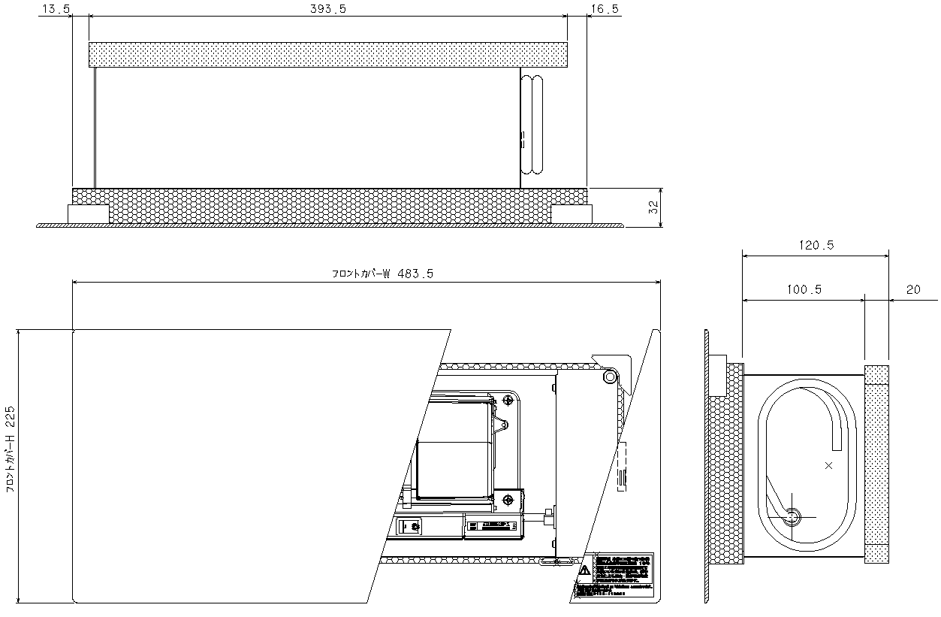
(※1) 本図は柱105ｍｍ用
柱120ｍｍ用は 386mm

(※1)
抵抗損失曲線 (P-Q)
2階建て相当_FLAT FAN 静圧-風量特性グラフ（P-Q曲線）
 | 50Hz強 |  | 50Hz弱 |  | 60Hz強 |  | 60Hz弱
82.626 | 0 | 54.805 | 0 | 78.678 | 0 | 51.022 | 0
76.564125834 | 5 | 49.472452417 | 5 | 74.149953816 | 5 | 46.157276129 | 5
70.184712802 | 10 | 43.99464718 | 10 | 69.469693407 | 10 | 41.264684064 | 10
63.431924712 | 15 | 38.359024743 | 15 | 64.620751214 | 15 | 36.343739307 | 15
56.231347734 | 20 | 32.551104037 | 20 | 59.583457167 | 20 | 31.393943157 | 20
48.479979129 | 25 | 26.554043845 | 25 | 54.333992381 | 25 | 26.414782116 | 25
40.027983685 | 30 | 20.348066361 | 30 | 48.84304975 | 30 | 21.405727276 | 30
30.642032387 | 35 | 13.909686037 | 35 | 43.073881318 | 35 | 16.366233654 | 35
19.920627116 | 40 | 7.2106567016 | 40 | 36.97934978 | 40 | 11.295739507 | 40
7.0508037993 | 45 | 0.21649993034 | 45 | 30.497282588 | 45 | 6.1936655949 | 45
-10.254571612 | 50 | -7.1156088987 | 50 | 23.542755514 | 50 | 1.0594144147 | 50
 | 55 | -14.839976844 | 55 | 15.994387748 | 55 | -4.1076306211 | 55
 | 60 | -23.027230148 | 60 | 7.667748057 | 60 | -9.3081060469 | 60
 | 65 | -31.772135785 | 65 | -1.7430166264 | 65 | -14.54266926 | 65
 | 70 | -41.207024978 | 70 | -12.819516892 | 70 | -19.811999488 | 70
 | 75 | -51.526676457 | 75 | -26.985394034 | 75 | -25.116798824 | 75
 | 80 | -63.039515034 | 80 | -51.933428036 | 80 | -30.45779331 | 80
50Hz弱
60Hz強
60Hz弱
50Hz強
技術データ
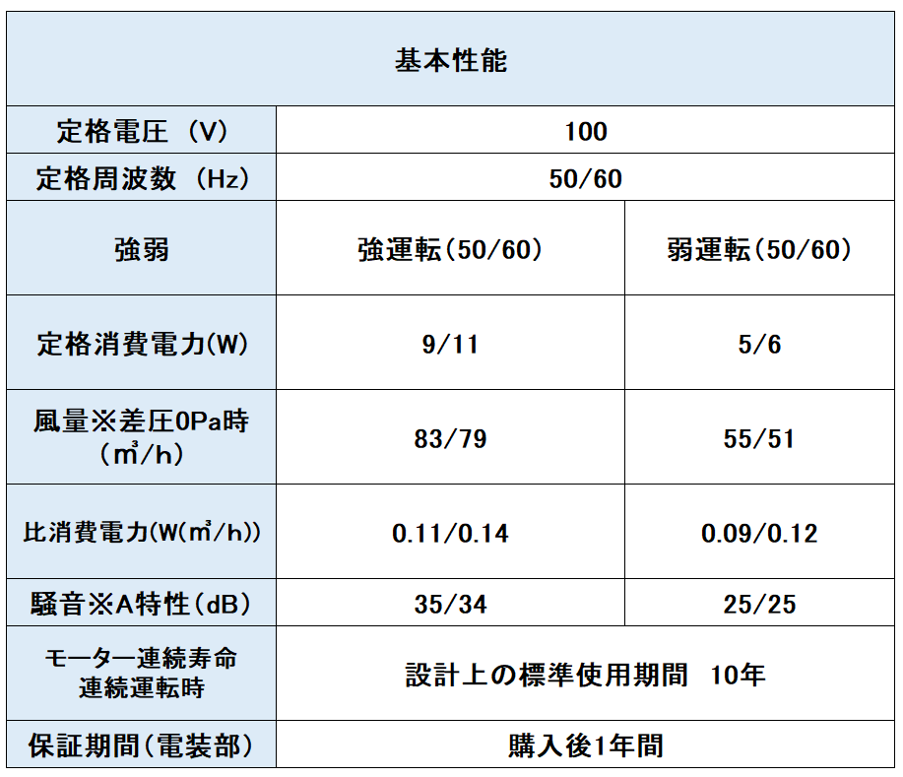

 | 株式会社 佐原 |  | PQ-SV070 FLAT FAN

